ヘッダー
外部設計書 |  |  |  |  |  |  | 画面名 |  | ヘッダー |  |  |  | 作成者 | 鈴木悠斗 |  |  | 更新者
 |  |  |  |  |  |  | システム名 |  | ヘッダー |  |  |  | 作成日 | 2020-06-08 |  |  | 更新日
 |  |  |  |  |  |  | 備考

 | 画面設計
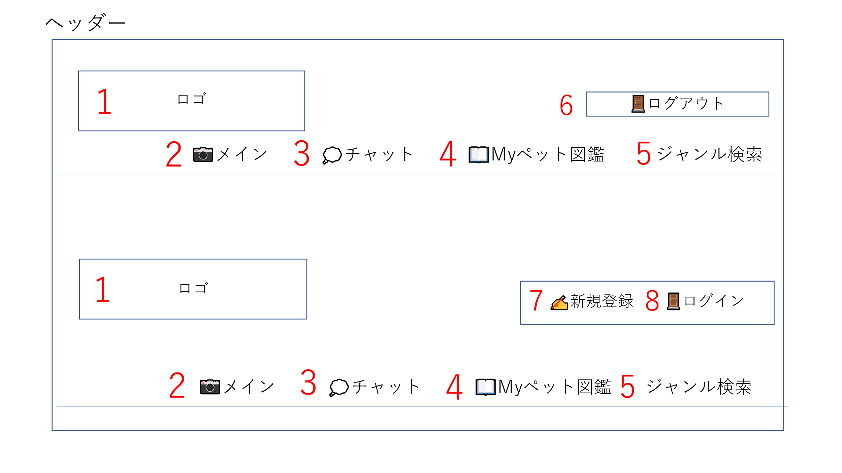

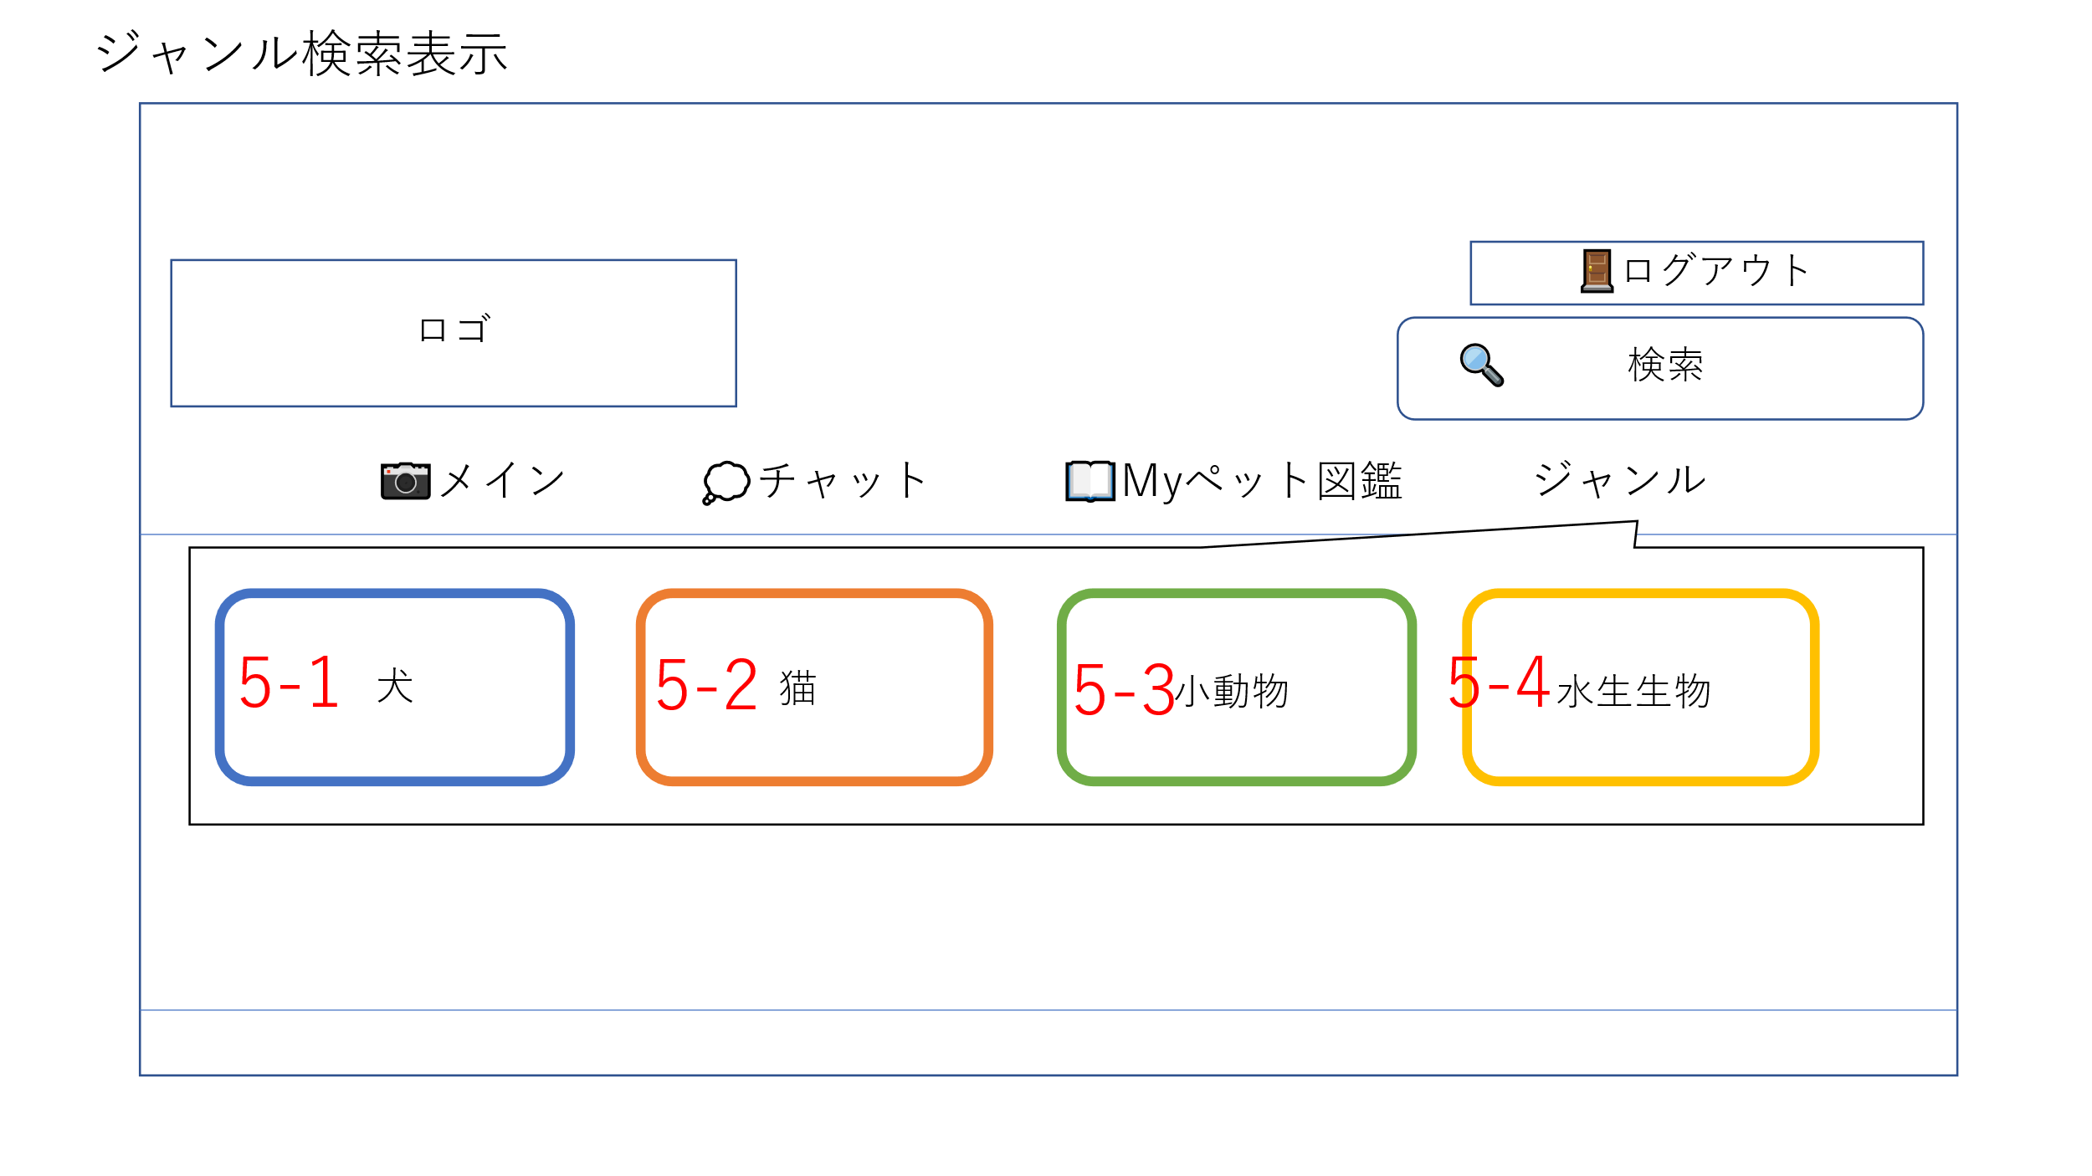

 | 機能設計
 |  | ページロード
 |  |  | ロード時に、以下の処理を実行する。

 |  |  | 「１ ロゴをクリック」
 |  |  |  | メインメニュー画面に遷移する。

 |  |  | 「２ メインメニューをクリック」
 |  |  |  | メインメニュー画面に遷移する。

 |  |  | 「３ チャットをクリック」
 |  |  |  | チャット画面に遷移する。

 |  |  | 「４ Myペット図鑑をクリック」
 |  |  |  | Myペット図鑑画面に遷移する。

 |  |  | 「５ ジャンル検索をクリック」
 |  |  |  | ジャンル検索にカーソルを合わせると、５－１”犬”、５－２”猫”、５－３”小動物”、５－４”水生生物”が表示される。
 |  |  |  |  | 「５－１ ”犬”をクリック」 ペット投稿フォームで入力されたジャンルの「犬」のみの投稿を表示する。
 |  |  |  |  | 「５－２ ”猫”をクリック」 ペット投稿フォームで入力されたジャンルの「猫」のみの投稿を表示する。
 |  |  |  |  | 「５－３ ”小動物”をクリック」 ペット投稿フォームで入力されたジャンルの「小動物」のみの投稿を表示する。
 |  |  |  |  | 「５－４ ”水生生物”をクリック」 ペット投稿フォームで入力されたジャンルの「水生生物」のみの投稿を表示する。

 |  |  | ログイン状態を判定し、ログイン状態であれば「6 ログアウト」を、非ログイン状態であれば「７ 新規登録」、「８ ログイン」を表示する。
 |  |  |  | 「６ ログアウト」をクリックすると、”ログアウトしますか？”という確認ダイアログが表示され、”はい”を押すとログアウトしメインページに遷移する。
 |  |  |  | 「７ 新規登録」をクリックすると、新規登録ページに遷移する。
 |  |  |  | 「８ ログイン」をクリックすると、ログインページに遷移する。

 | 項目定義書

 | No |  | 物理名 |  |  | 論理名 |  | 画面型 |  | データ型 | min | max | DBテーブル |  | DBカラム | 備考
 |  | 1 | logo |  |  | ロゴ |  | Images |  | Images |  |  |  |  |  | かわいいロゴを表示させましょう。
 |  | 2 | main |  |  | メイン |  | Images |  | Images
 |  | 3 | chat |  |  | チャット |  | Images |  | Images
 |  | 4 | mypetzukan |  |  | マイペット図鑑 |  | Images |  | Images
 |  | 5 | genresearch |  |  | ジャンル検索 |  | Images |  | Images
 |  | 6 | logout |  |  | ログアウト |  | Images |  | Images
 |  | 7 | gonewregister |  |  | 新規登録 |  | Images |  | Images
 |  | 8 | login |  |  | ログイン |  | Images |  | Images

メインメニュー
外部設計書 |  |  |  |  | 画面名 |  | メニューページ |  |  |  |  | 作成者 | 北陽菜子 |  |  | 更新者
 |  |  |  |  | システム名 |  | メニューページ |  |  |  |  | 作成日 | 2023-06-08 |  |  | 更新日
 |  |  |  |  | 備考

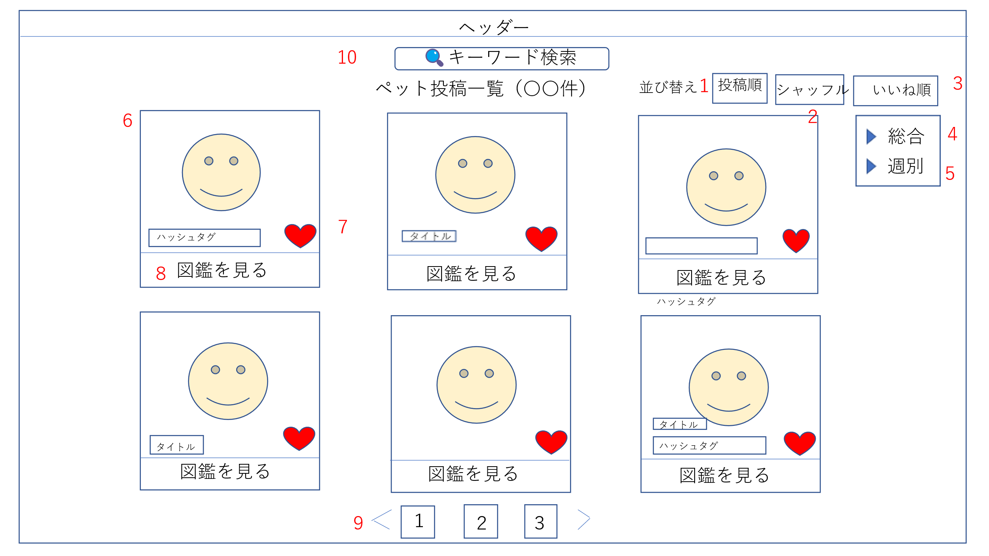
 | 画面設計

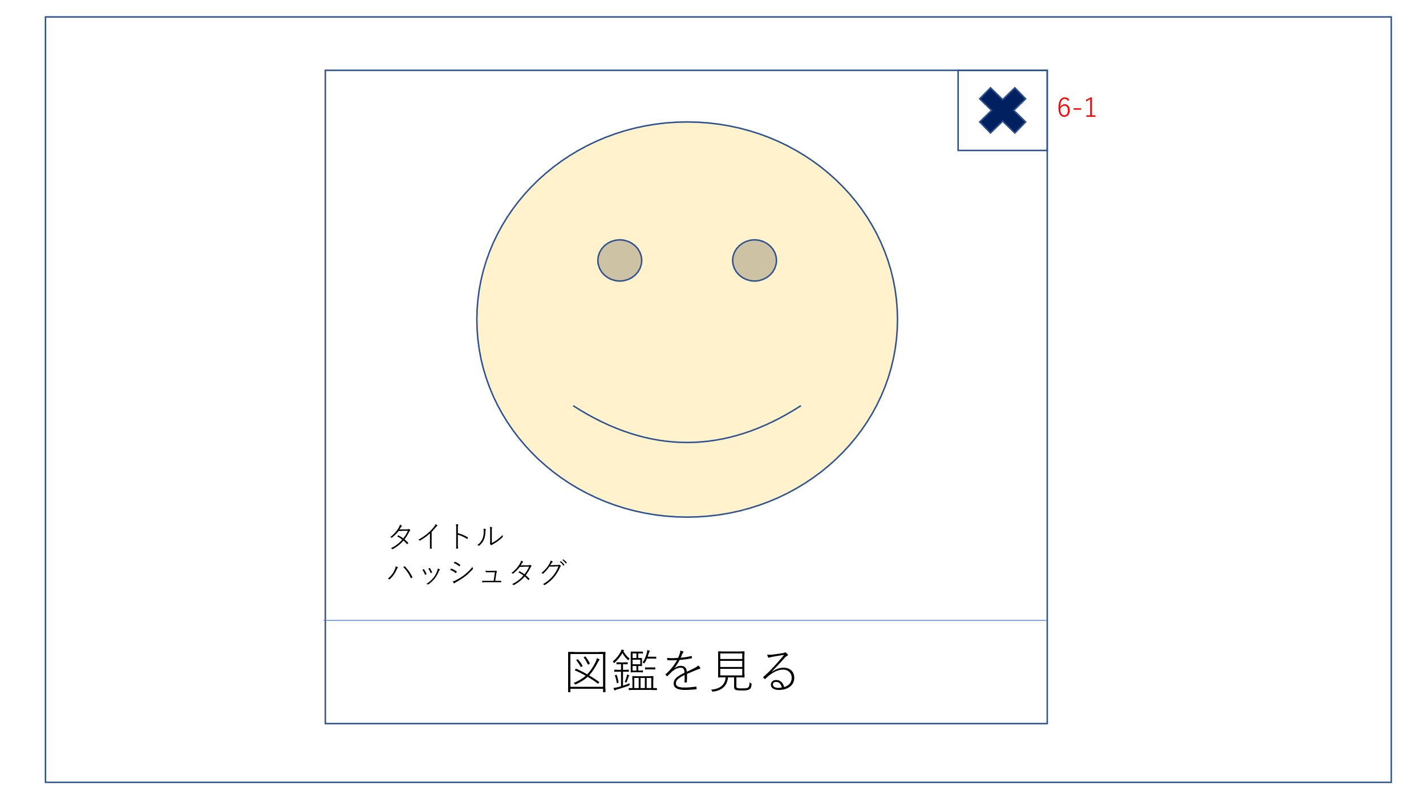

 | 機能設計
 |  | ページロード
 |  | ロード時に、以下の処理を実行する

 |  |  | ログインの有無にかかわらずペットの投稿一覧を閲覧できるページ
 |  |  | 「１投稿順」をクリック |  |  |  |  |  |  | 「７いいねボタン」をクリック
 |  |  | ペット一覧が投稿順で表示される。 |  |  |  |  |  |  | いいねの数が表示される。

 |  |  | 「２シャッフル」をクリック |  |  |  |  |  |  | 「８図鑑を見る」をクリック
 |  |  | ペット一覧がシャッフルで表示される。 |  |  |  |  |  |  | ペット図鑑にページがとぶ

 |  |  | 「３いいね順」をクリック |  |  |  |  |  |  | 「９番号」をクリック
 |  |  | ペット一覧がいいね順で表示される。 |  |  |  |  |  |  | 選択したページか前のページ、後ろのページに移る

 |  |  | 「４総合」をクリック |  |  |  |  |  |  | 10キーワード検索に入力し、検索ボタンをクリック」
 |  |  | 全期間の総合ランキングが表示される |  |  |  |  |  |  | 入力された文字が投稿内の”タイトル”、”分類”、”自由記入欄”の中に存在する投稿のみを表示。
 |  |  |  |  |  |  |  |  |  | もし何も入力されていなかったら、変わらず全投稿が表示される。
 |  |  | 「５週別」をクリック
 |  |  | 週別のいいね順のランキングが表示される

 |  |  | 「６投稿画像」をクリック
 |  |  | 画像をクリックすると画像が大きく表示される（ポップアップ）

 |  |  | 「6－1×ボタン」をクリック
 |  |  | ×ボタンをクリックすると画面が投稿一覧表示に戻る

 | 項目定義書

 | No |  | 物理名 | 論理名 |  | 画面型 |  | データ型 | min |  | max | DBテーブル |  | DBカラム | 備考
 | 1 |  | posts | 投稿順 |  | Image |  |  |  |  |  |  |  |  | 投稿が新しい順に上から表示する。
 | 2 |  | shuffle | シャッフル |  | Image |  |  |  |  |  |  |  |  | 全投稿をシャッフルして表示する。（余力があれば）
 | 3 |  | favor | いいね順 |  | Image |  |  |  |  |  |  |  |  | いいねが多い順に上から表示する。
 | 4 |  | total | 総合 |  | Image
 | 5 |  | week | 週別 |  | Image
 | 6 |  | postsimage | 投稿画像 |  | Image |  |  |  |  |  |  |  |  | 投稿一覧ページ上に選択した画像が大きく表示される。
 | 7 |  | favorbutton | いいねボタン |  |  |  |  |  |  |  |  |  |  | 常にいいねの数が表示される。
 | 8 |  | picturebook | 図鑑を見る |  |  |  | String
 | 9 |  | number | 番号 |  |  |  | Int
 | 10 |  | Keyword | キーワード検索 |  | textbox
 | 6_1 |  | cross | クロスボタン

myペット図鑑(所有者)
外部設計書 |  |  |  |  | 画面名 |  | ペット図鑑 |  |  |  | 作成者 | 清野響太 |  |  | 更新者
 |  |  |  |  | システム名 |  |  |  |  |  | 作成日 | 2023-06-08 |  |  | 更新日
 |  |  |  |  | 備考

 | 画面設計

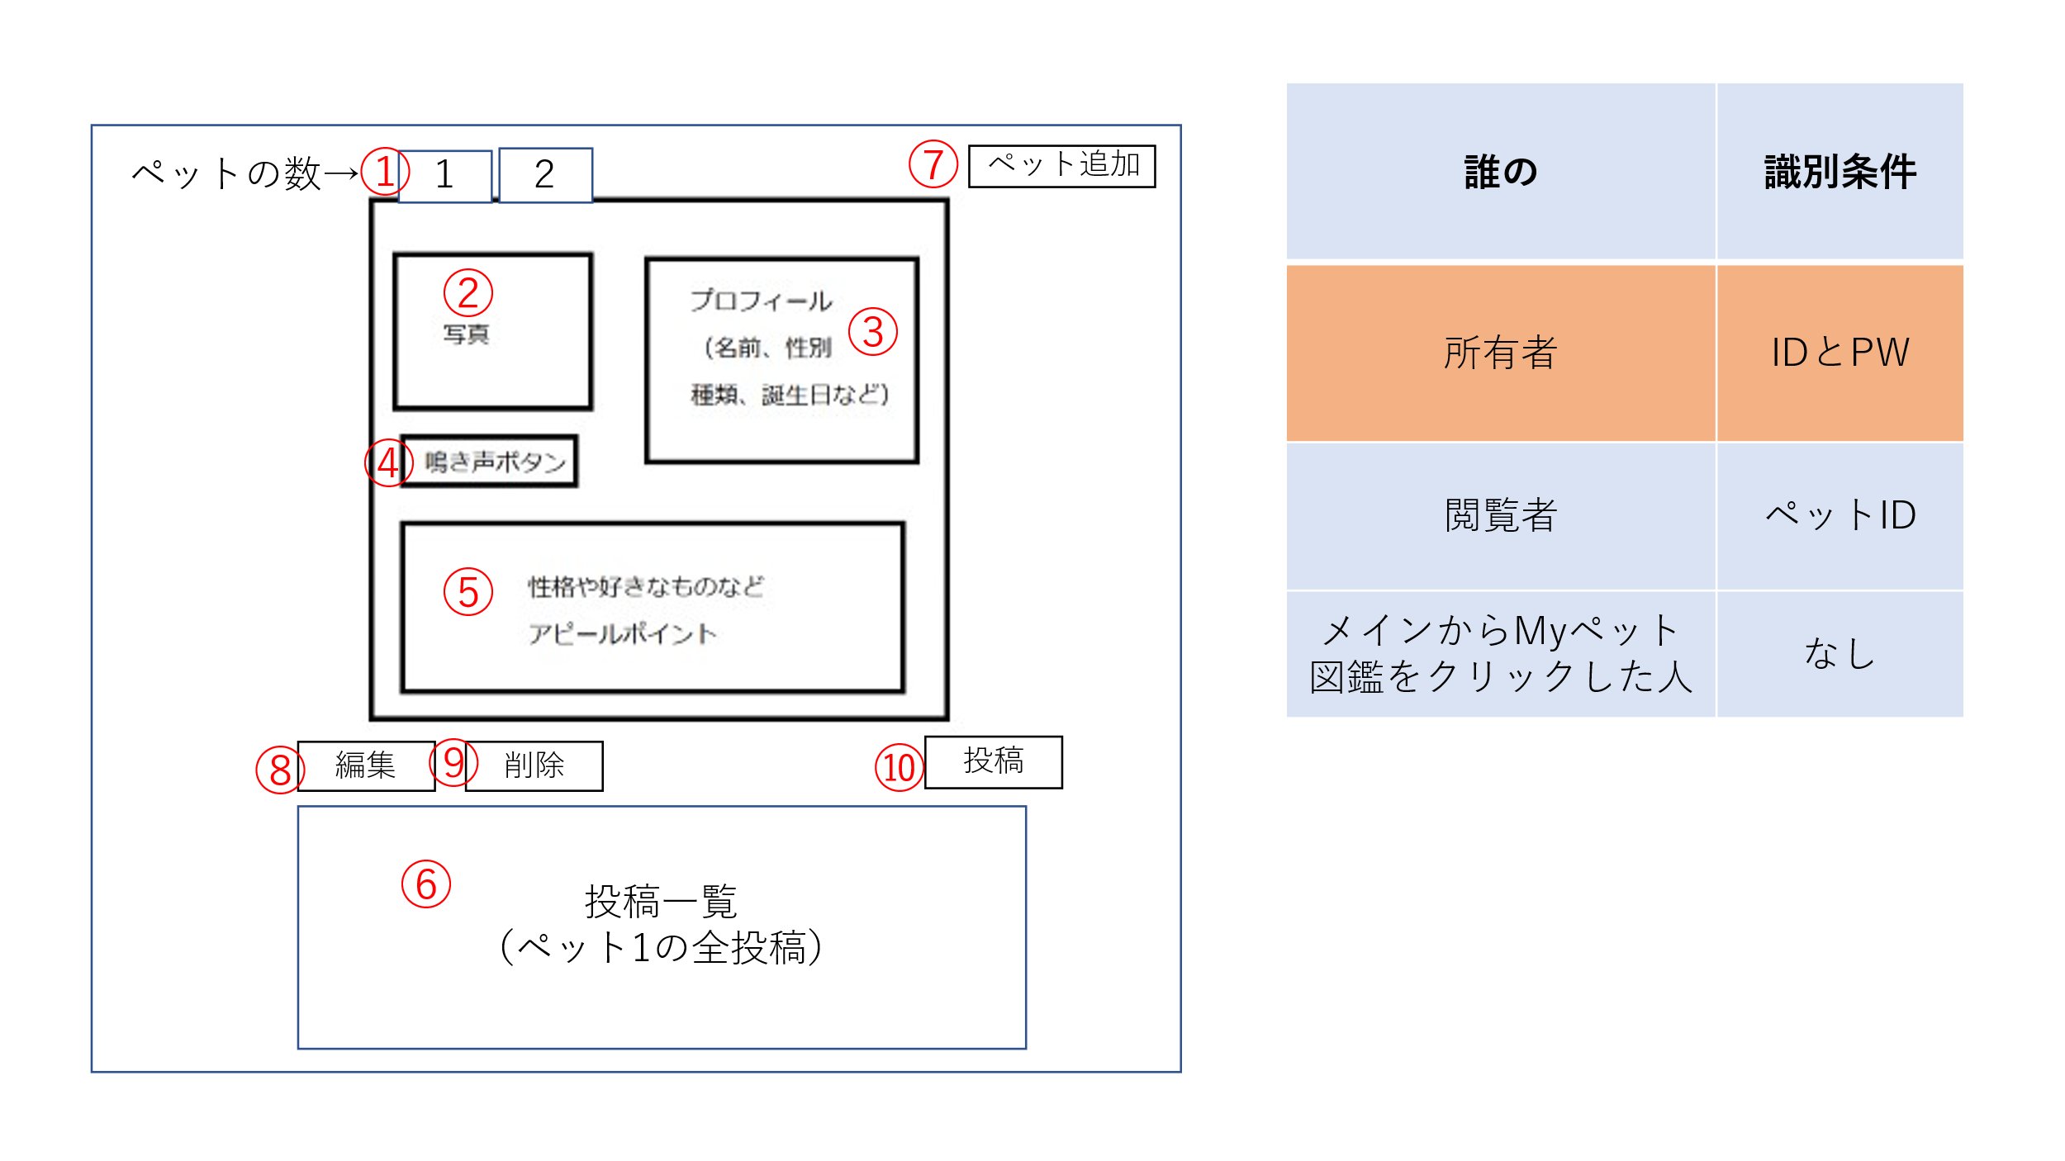

 | 機能設計

 |  | この画面は、ユーザ登録をした訪問者のみアクセスすることができる。

 |  | 訪問者は自分が登録した「myペット図鑑」を⑧編集や⑨削除をすることができて、
 |  | ⑩のボタンで、ペット投稿フォームに飛ぶことができる。

 |  | また、⑦のペット追加ボタンを押すことで、図鑑登録ページに飛び、①に
 |  | 追加したペットがタブとして登録される。

 |  | ②～⑤の内容を編集したい場合は⑧の編集ボタンを押すと、図鑑登録ページに飛び、
 |  | 編集することが可能になる。

 | 項目定義書

 | No |  | 物理名 | 論理名 |  | 画面型 |  | データ型 | min | max | DBテーブル |  | DBカラム | 備考
 |  | 1 | tab | タブ
 |  | 2 | picture | ペット写真
 |  | 3 | profile | プロフィール
 |  | 4 | cry | 鳴き声
 |  | 5 | appealpoint | アピールポイント
 |  | 6 | postlist | 投稿一覧
 |  | 7 | petaddition | ペット追加
 |  | 8 | edit | 編集
 |  | 9 | deleate | 削除
 |  | 10 | post | 投稿

myペット図鑑(閲覧者)
外部設計書 |  |  |  |  | 画面名 |  |  |  |  | 作成者 |  |  | 更新者
 |  |  |  |  | システム名 |  |  |  |  | 作成日 |  |  | 更新日
 |  |  |  |  | 備考

 | 画面設計
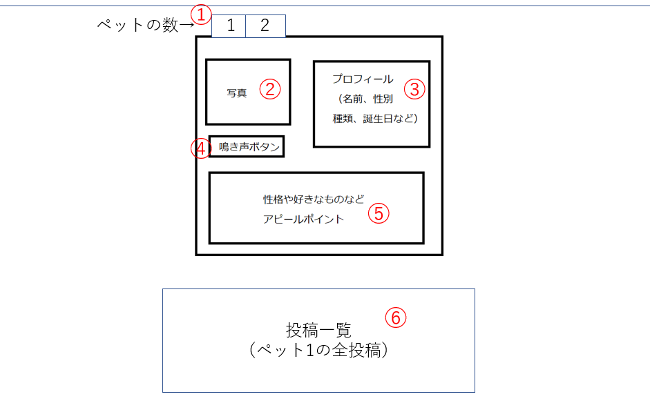

 | 機能設計
 |  | ログインの有無にかかわらず、他の人のmyペット図鑑が閲覧できる
 |  | メインページ、検索結果ページからとぶことができる

 |  | 「１タブ」をクリックすると図鑑の投稿者がそのタブ番号に投稿しているペットを表示させる。
 |  | 「2～6」は図鑑登録で登録、投稿ページで投稿されたものが表示される。

 | 項目定義書

 | No |  | 物理名 | 論理名 |  | 画面型 | データ型 | min | max | DBテーブル | DBカラム | 備考
 | 1 |  | tab | タブ
 | 2 |  | picture | ペット写真
 | 3 |  | profile | プロフィール
 | 4 |  | cry | 鳴き声
 | 5 |  | appealpoint | アピールポイント
 | 6 |  | postlist | 投稿一覧

ペット図鑑(非ログイン状態でペット図鑑をクリックした人)
外部設計書 |  |  |  |  | 画面名 |  |  |  |  | 作成者 |  |  | 更新者
 |  |  |  |  | システム名 |  |  |  |  | 作成日 |  |  | 更新日
 |  |  |  |  | 備考

 | 画面設計
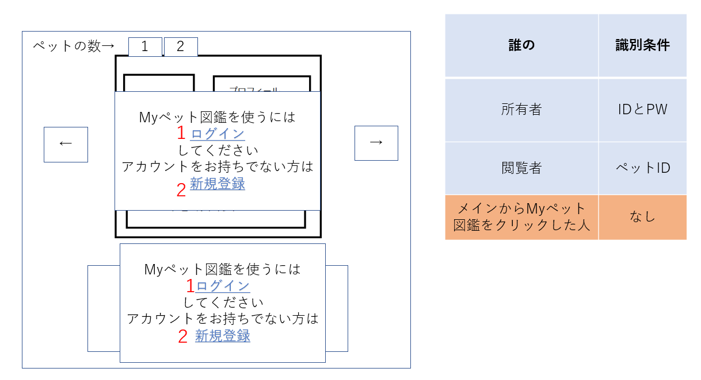

 | 機能設計
 |  | ログインしておらず、ヘッダーから"ペット図鑑"をクリックした方に表示されるページ。

 |  | 「１ ログイン」
 |  |  | ログインページに遷移する。

 |  | 「２ 新規登録」
 |  |  | 新規登録ページに遷移する。

 | 項目定義書

 | No |  | 物理名 | 論理名 |  | 画面型 | データ型 | min | max | DBテーブル | DBカラム | 備考
 | 1 |  | login | ログイン |  | Images | Images
 | 2 |  | gonewregister | 新規登録 |  | Images | Images
 | 3

図鑑登録
外部設計書 |  |  |  |  |  | 画面名 |  | ペット図鑑登録 |  |  |  |  |  | 作成者 | 清野響太 |  |  | 更新者
 |  |  |  |  |  | システム名 |  |  |  |  |  |  |  | 作成日 | 2023-06-08 |  |  | 更新日
 |  |  |  |  |  | 備考

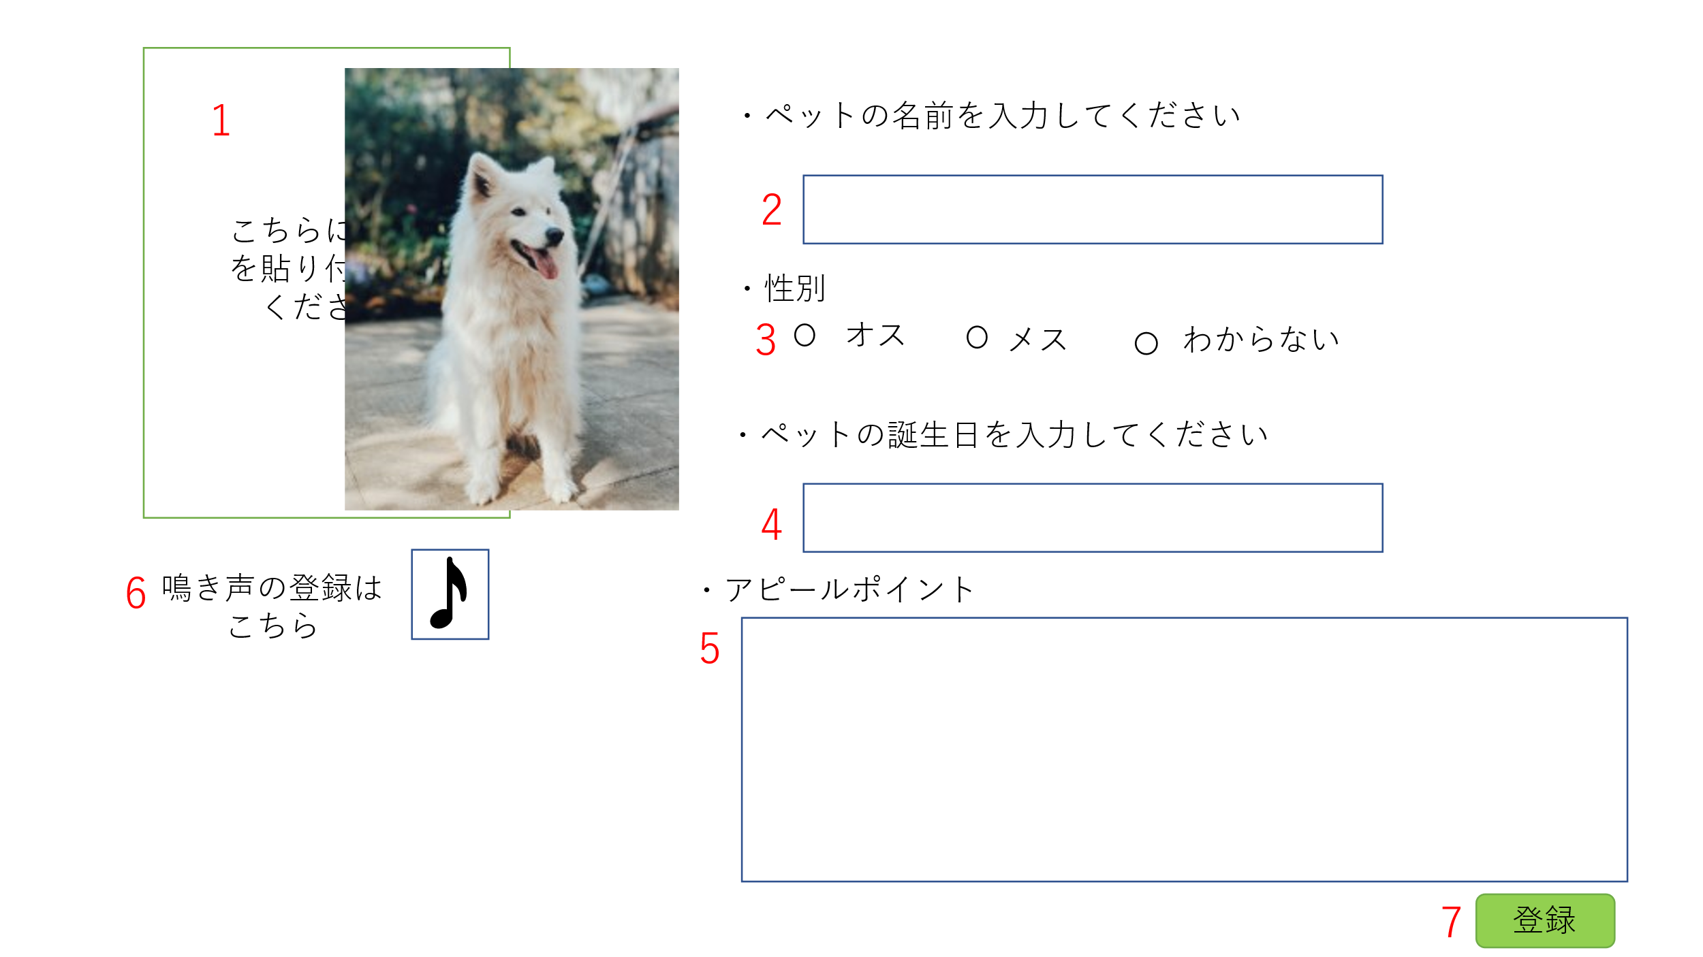
 | 画面設計

 | 機能設計

 |  |  |  | この画面は、ユーザ登録をした訪問者のみアクセスすることができる。

 |  |  |  | ユーザは、[1]のペットの写真、[2]のペットの名前、[3]の性別、[4]のペットの誕生日

 |  |  |  | [5]のアピールポイント、[6]の鳴き声を入力もしくは挿入し、[7]の登録ボタンを押すことで、

 |  |  |  | データが図鑑に登録される。

 | 項目定義書

 | No |  | 物理名 |  | 論理名 |  | 画面型 |  | データ型 | min |  | max |  | DBテーブル |  | DBカラム | 備考
 |  | 1 | picturelibrary |  | ペット写真 |  | image
 |  | 2 | inputname |  | ペット名前 |  | input-text |  |  |  | 1 |  | 10
 |  | 3 | sex |  | 性別 |  | Radiobutton
 |  | 4 | birthday |  | 誕生日 |  | select-month,day
 |  | 5 | appealpoint |  | アピールポイント |  | Textbox |  |  |  | 0 |  | 200
 |  | 6 | cry |  | 鳴き声 |  | audio
 |  | 7 | registlibrary |  | 図鑑登録ボタン |  | input-submit

ペット投稿フォーム
外部設計書 |  |  |  |  |  | 画面名 |  | ペット投稿フォーム |  |  |  | 作成者 | 鈴木悠斗 |  |  | 更新者
 |  |  |  |  |  | システム名 |  |  |  |  |  | 作成日 | 2020-06-09 |  |  | 更新日
 |  |  |  |  |  | 備考

 | 画面設計

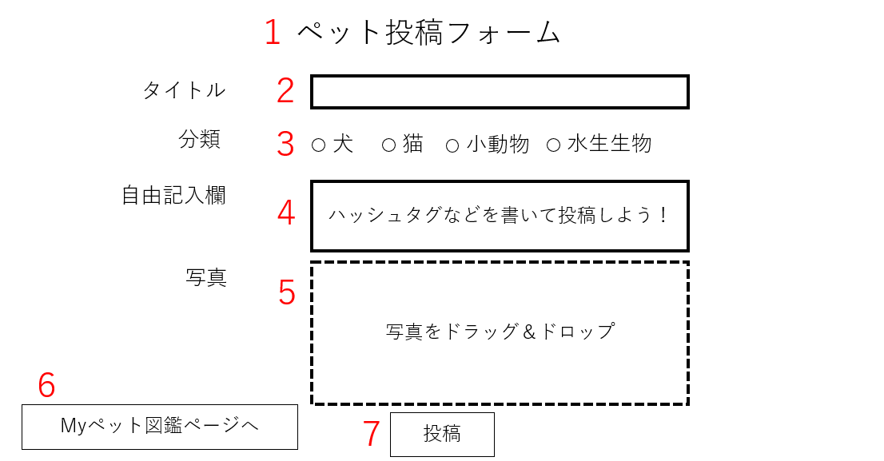

 | 機能設計
 |  | ページロード
 |  |  | ロード時に、以下の処理を実行する。

 |  |  | 「２ タイトル」
 |  |  |  | タイトルの文章をテキストで入力することができる。タイトルをクリックしても入力ができるし、テキストボックスをクリックしても入力ができる。

 |  |  | 「３ 分類」
 |  |  |  | 犬、猫、小動物、水生生物の中から選択できる。犬という文字をクリックしても、ラジオボタンが選択できるようにする。

 |  |  | 「４ 自由記入欄」
 |  |  |  | テキストボックスに自由に記入することができる。ハッシュタグを記入することを推奨している。

 |  |  | 「５ 写真アップロード欄」
 |  |  |  | 写真をドラッグ＆ドロップでアップロードすることができる。

 |  |  | 「７ 投稿ページ」

 |  | （以下略）

 | 項目定義書

 | No |  | 物理名 |  | 論理名 |  | 画面型 |  | データ型 | min | max | DBテーブル |  | DBカラム | 備考
 |  | 1 | tuokouform |  | 投稿フォーム |  | Images |  | Images |  |  |  |  |  | かわいいロゴを表示させましょう。
 |  | 2 | toukoutitle |  | 投稿タイトル |  | input_text
 |  | 3 | toukougenre |  | 投稿ジャンル |  | radiobutton
 |  | 4 | toukoufree |  | 投稿自由記入欄 |  | input_text
 |  | 5 | toukoupicture |  | 投稿写真 |  | Images |  | Images

 |  | 7 | toukousubmit |  | 投稿投稿ボタン |  | Images

ログイン
外部設計書 |  |  |  |  | 画面名 |  | ログインページ |  |  |  | 作成者 | 大森 拓磨 |  |  | 更新者 | 大森 拓磨
 |  |  |  |  | システム名 |  | ペットコレクション |  |  |  | 作成日 | 2023-06-08 |  |  | 更新日 | 2023-06-08
 |  |  |  |  | 備考

 | 画面設計
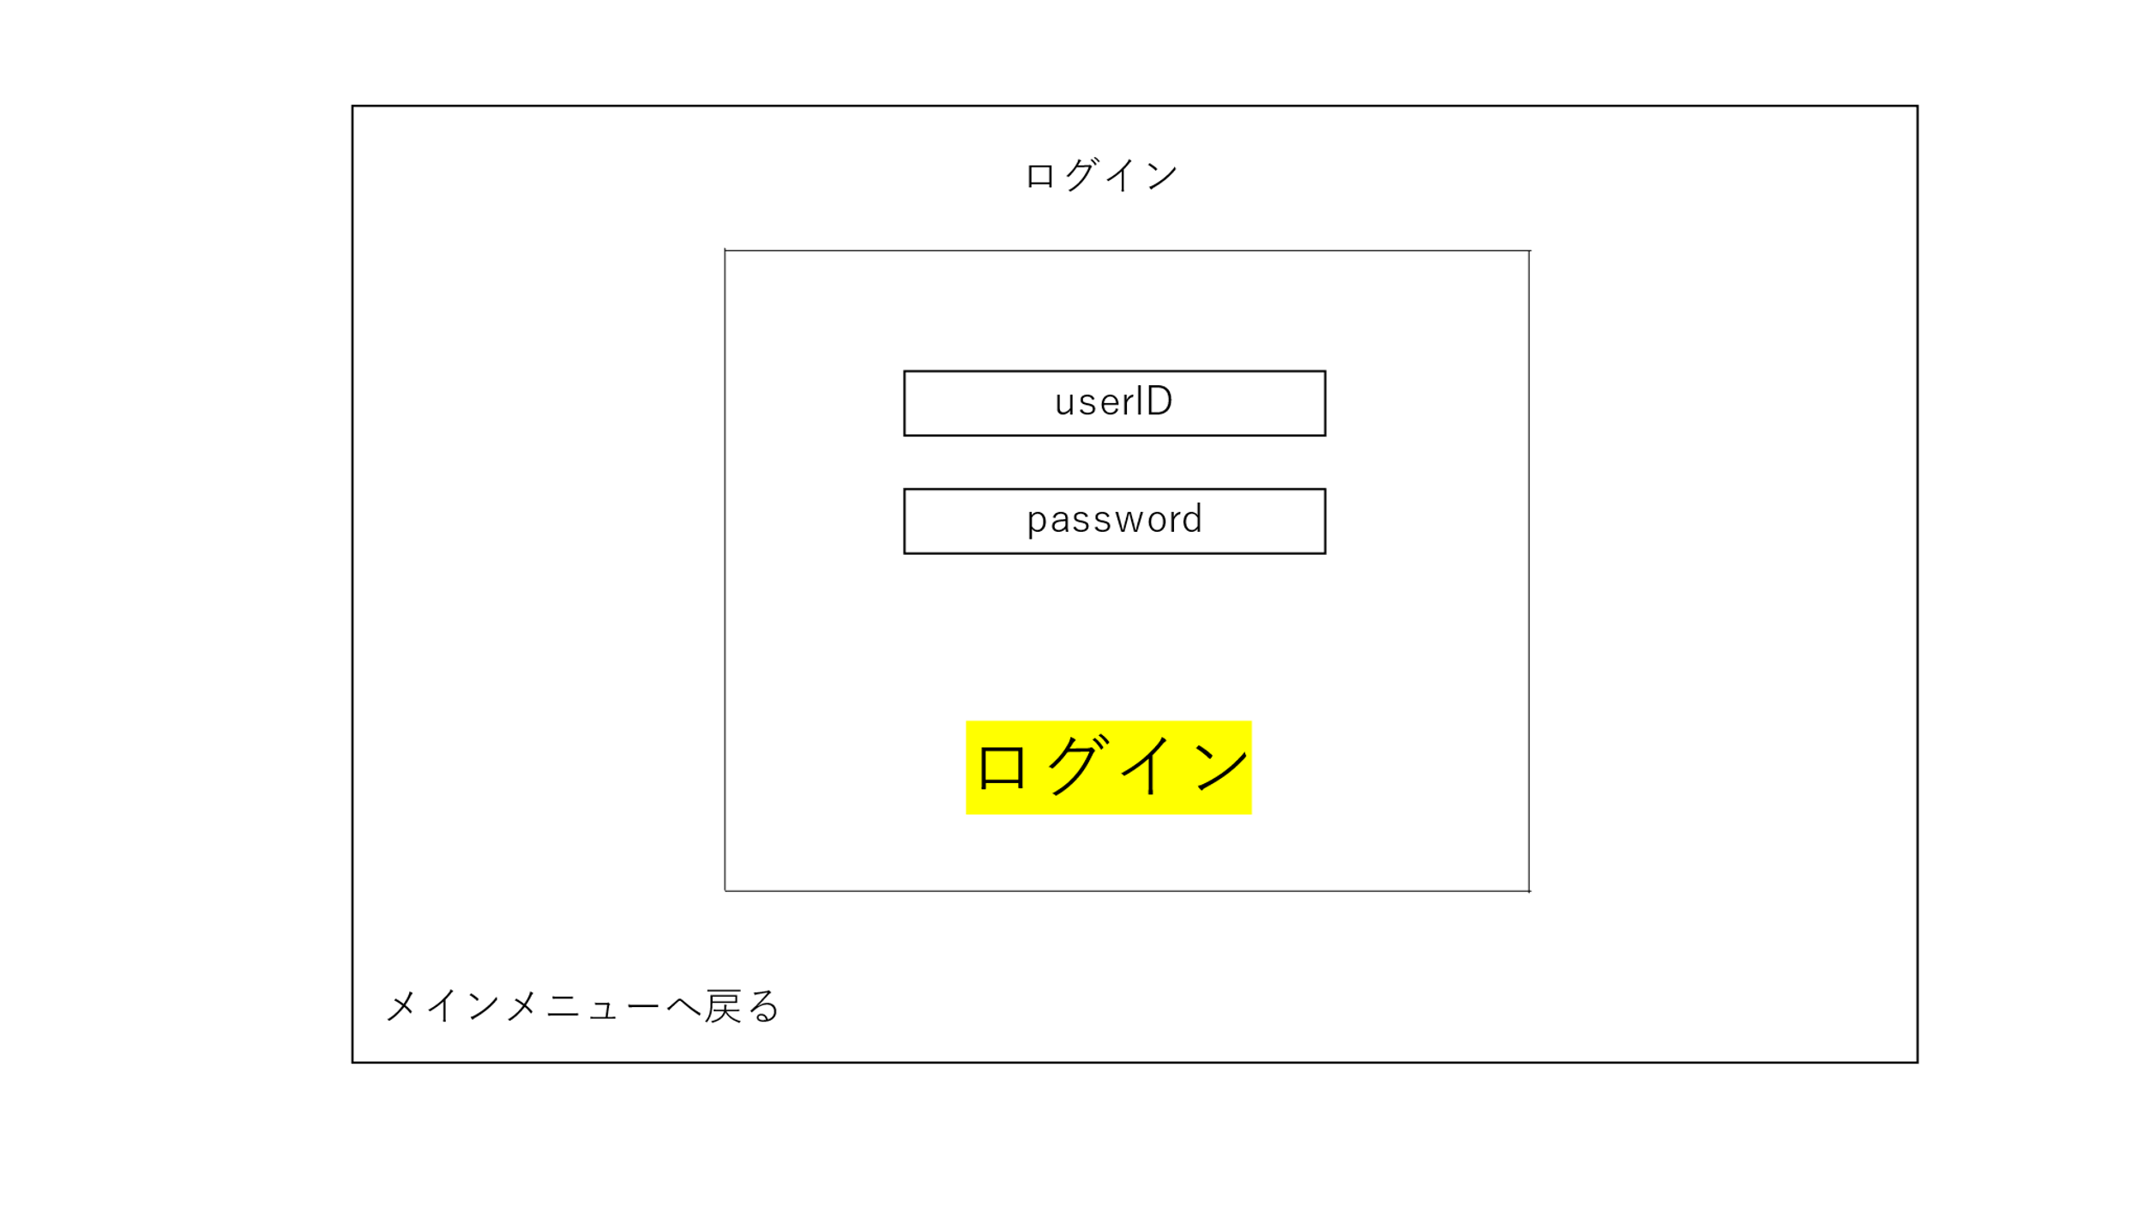

１

２

３

４

 | 機能設計

 |  | ログインページボタンを押したら以下の処理を実行する。

 |  | １.userID欄
 |  | userIDを入力する

 |  | 2.password欄
 |  | passwordを入力する

 |  | 3.ログインする
 |  | userID欄かpassword欄のどちらかまたはどちらも空の場合は、フィールドに入力させてくださいと表示させる
 |  | userIDとpasswordが一致する場合、メインページからログイン画面に来た場合はメインページへ、myペット図鑑からログインページに来た場合は、myペット図鑑に戻る。
 |  | userIDとpasswordが一致しない場合エラーを表示させる。

 |  | 4.メインメニューへ戻る
 |  | メインメニューへ戻す

 | 項目定義書

 | No |  | 物理名 | 論理名 |  | 画面型 |  | データ型 | min | max | DBテーブル |  | DBカラム | 備考
 |  | 1 | userID | ユーザーID |  | Textbox |  | String | 2 | 10
 |  | 2 | password | パスワード |  | Password |  | String | 8 | 20
 |  | 3 | login | ログイン |  | Image
 |  | 4 | buckmainmenu | メインメニューへ戻る |  |  |  |  |  |  |  |  |  | メインメニュー

新規登録
外部設計書 |  |  |  |  | 画面名 |  | 新規登録画面 |  |  |  | 作成者 | 正木亜美 |  |  | 更新者
 |  |  |  |  | システム名 |  | websample |  |  |  | 作成日 | 2023-06-08 |  |  | 更新日
 |  |  |  |  | 備考

 | 画面設計
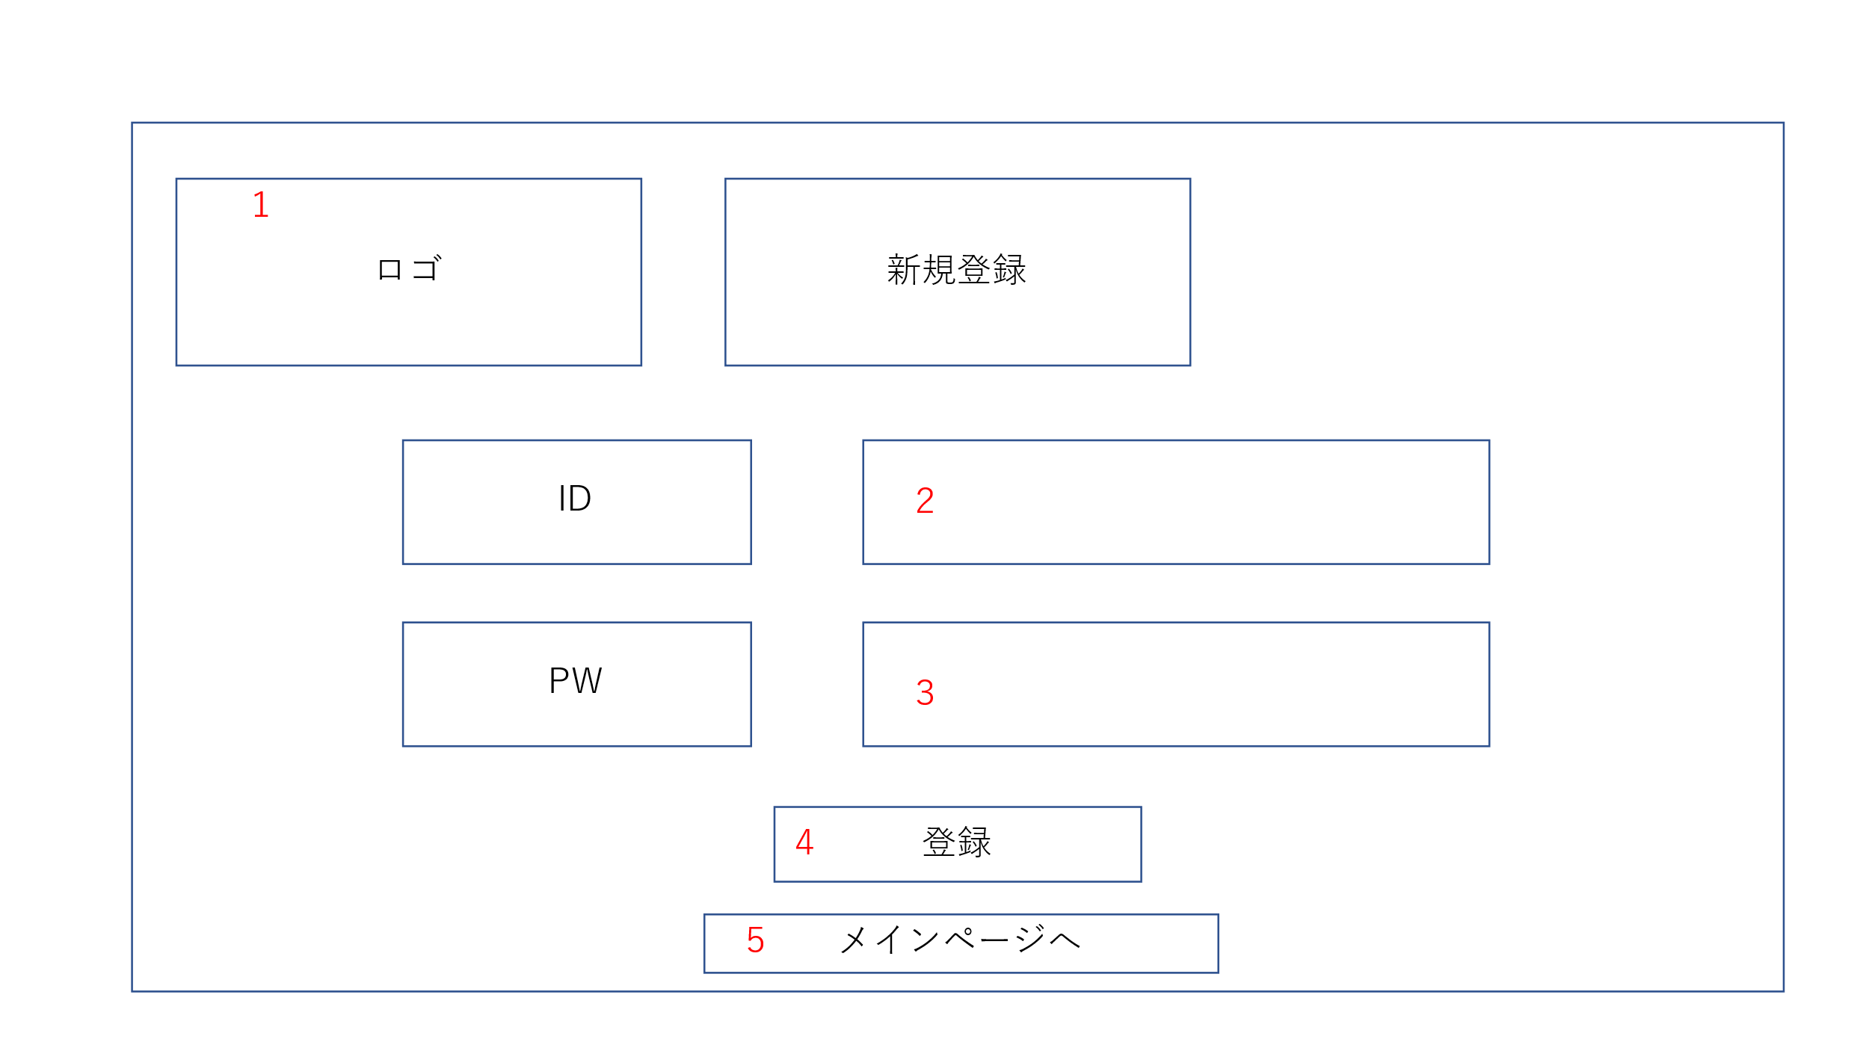

 | 機能設計

 |  | 「２ ID記入欄」クリック
 |  |  | 登録したいIDを入力する

 |  | 「３ PW記入欄」クリック
 |  |  | 登録したいPWを入力する

 |  | 「４ 登録ボタン」クリック
 |  |  | 入力されたIDとPWをデータベースに登録。IDがほかのユーザーと重複していないか確認する

 |  | 「５ メインページボタン」クリック
 |  |  | メインページに戻る

 | 項目定義書

 | No |  | 物理名 | 論理名 |  | 画面型 |  | データ型 | min | max | DBテーブル |  | DBカラム | 備考

 |  | 2 | userID | ユーザーID |  | Textbox |  | String | 2 | 10
 |  | 3 | password | パスワード |  | Password |  | String | 8 | 20
 |  | 4 | newregister | 登録ボタン |  | Input
 |  | 5 | mainpage | メインページボタン |  | Input

○○完了
外部設計書 |  |  |  |  | 画面名 |  | ○○完了画面 |  |  |  | 作成者 | 正木亜美 |  |  | 更新者
 |  |  |  |  | システム名 |  | webSample |  |  |  | 作成日 | 2023-06-08 |  |  | 更新日
 |  |  |  |  | 備考

 | 画面設計

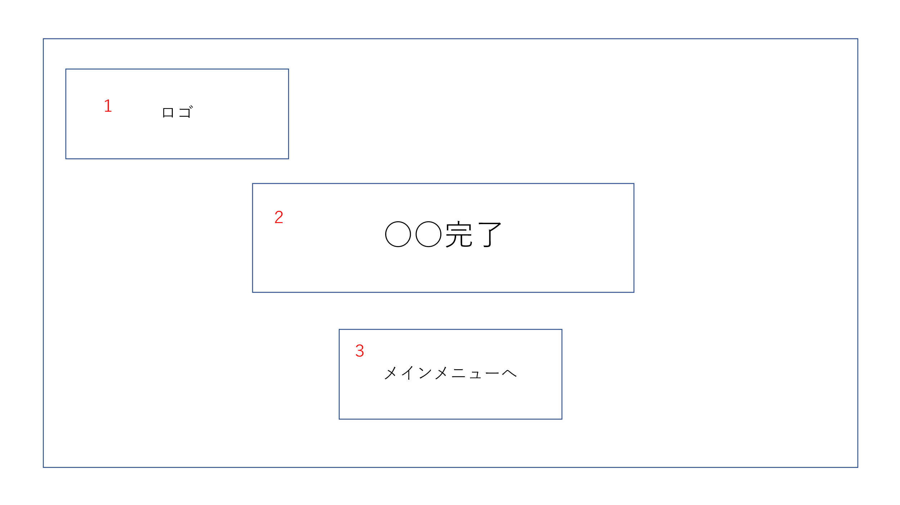

 | 機能設計

 |  | 「３ メインメニューボタン」
 |  |  | メインメニューに戻る
 |  |  | メインメニューから来た人とMyペット図鑑から来た人などで、戻る場所を指定できる？？

 | 項目定義書

 | No |  | 物理名 | 論理名 |  | 画面型 |  | データ型 | min | max | DBテーブル |  | DBカラム | 備考

 |  | 2 |  |  |  |  |  | String |  |  |  |  |  | ページによって○○の部分を変更する
 |  | 3 | mainpage | メインページボタン |  | Input

〇〇失敗
外部設計書 |  |  |  |  | 画面名 |  | ○○失敗画面 |  |  |  | 作成者 | 正木亜美 |  |  | 更新者
 |  |  |  |  | システム名 |  | webSample |  |  |  | 作成日 | 2023-06-08 |  |  | 更新日
 |  |  |  |  | 備考

 | 画面設計
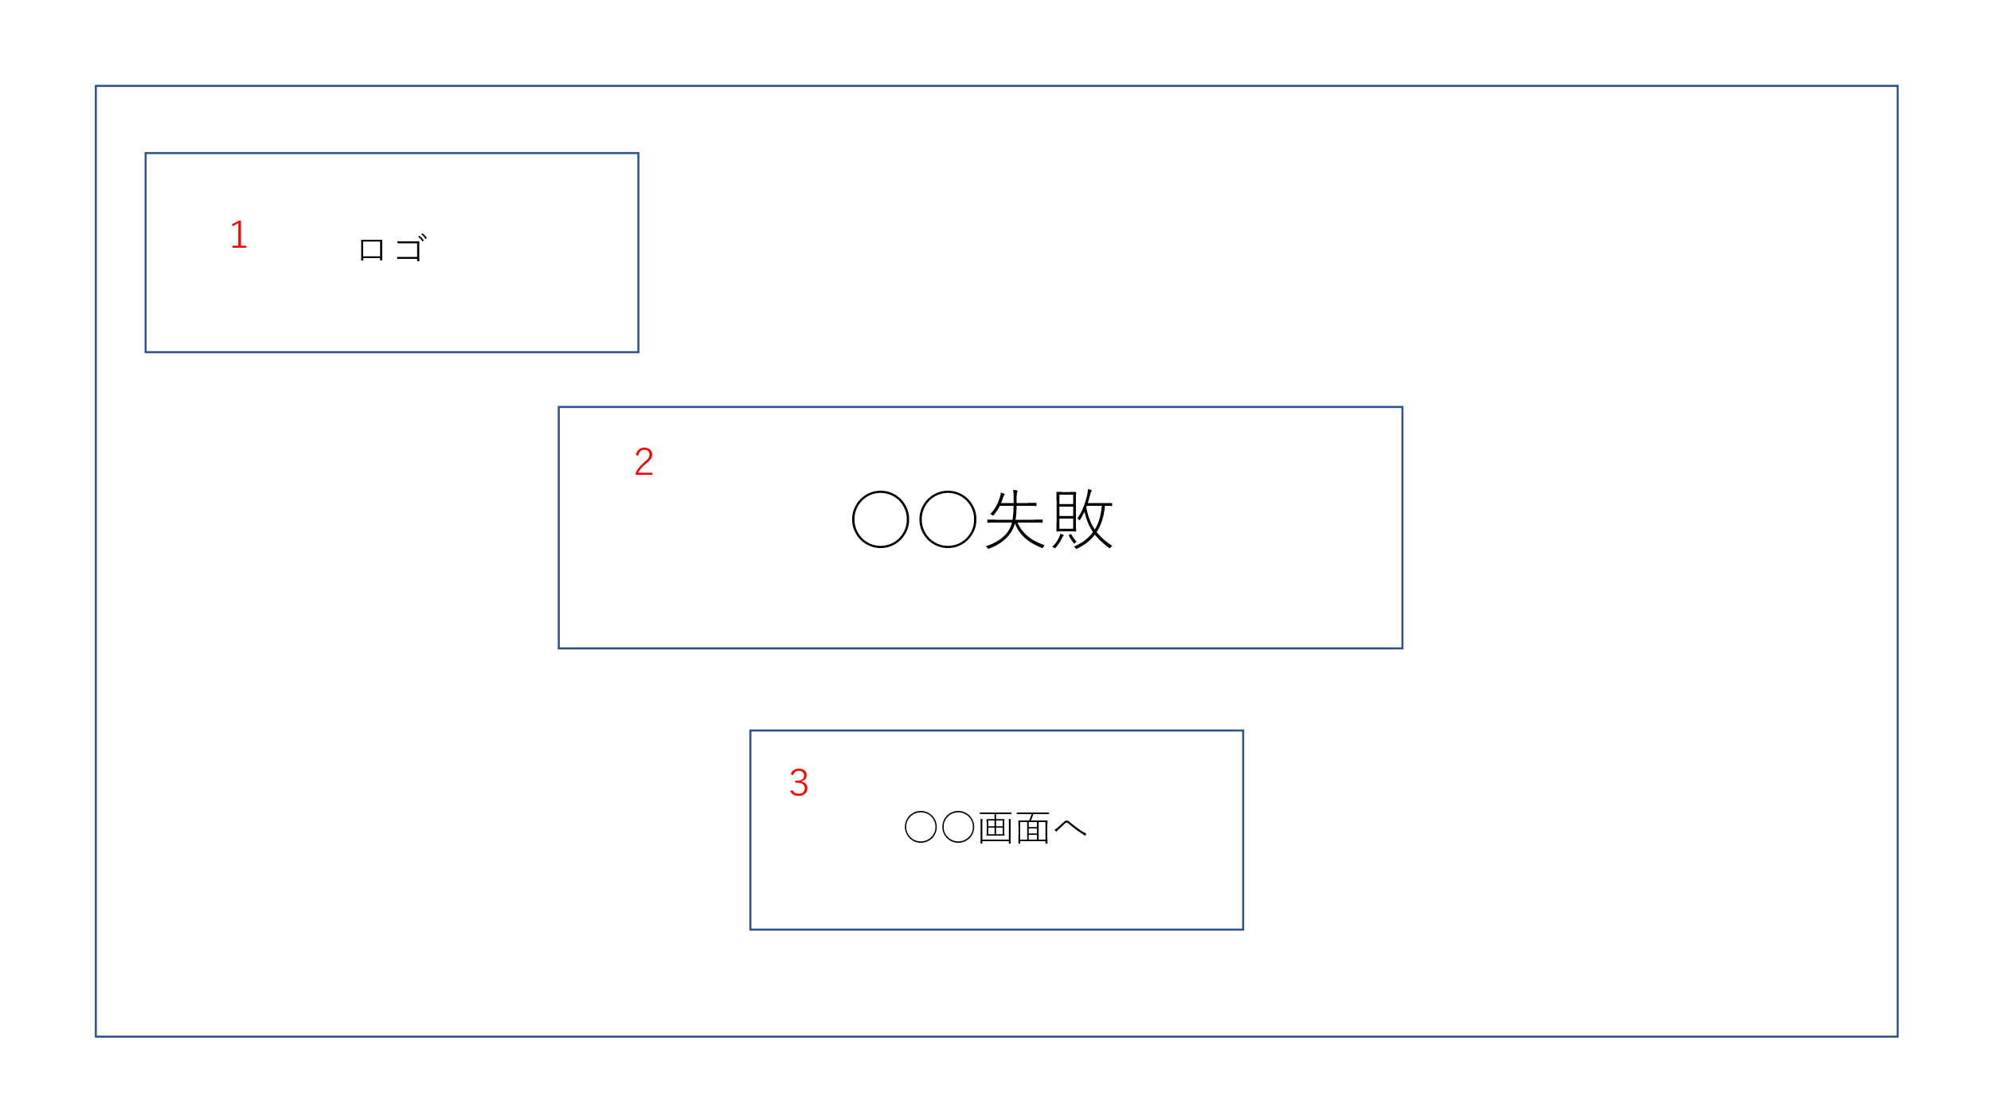

 | 機能設計

 |  | 「３ ○○画面ボタン」クリック
 |  |  | 登録しようとしていた画面に戻る

 | 項目定義書

 | No |  | 物理名 | 論理名 |  | 画面型 |  | データ型 | min | max | DBテーブル |  | DBカラム | 備考

 |  | 2 |  |  |  |  |  | String |  |  |  |  |  | ページによって○○の部分を変更する
 |  | 3 | back | 戻るボタン |  | Input |  |  |  |  |  |  |  | ページによって○○の部分を変更する

チャット欄
外部設計書 |  |  |  |  | 画面名 |  | チャットページ |  |  |  |  |  | 作成者 | 大森 拓磨 |  |  | 更新者 | 大森 拓磨
 |  |  |  |  | システム名 |  | ペットコレクション |  |  |  |  |  | 作成日 | 2023-06-08 |  |  | 更新日 | 2023-06-08
 |  |  |  |  | 備考

 | 画面設計
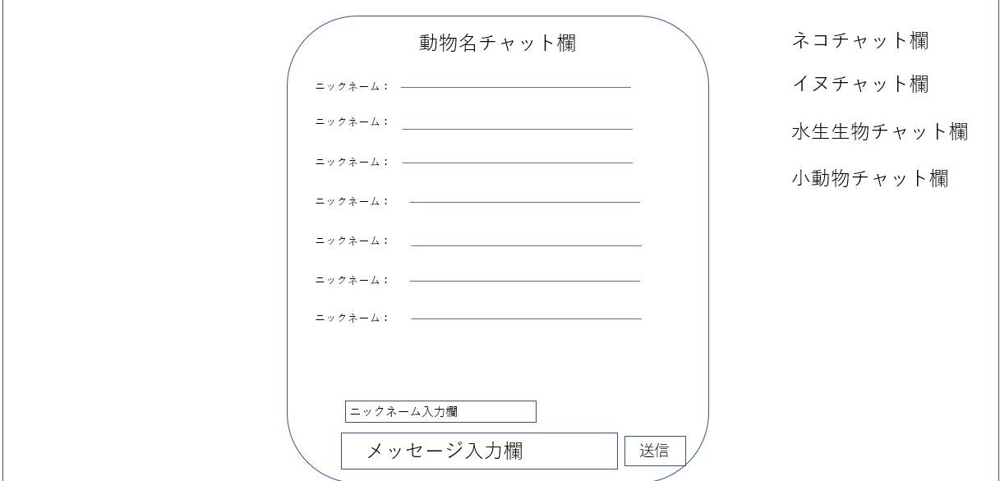
２
１

３
４

５

６
７

 | 機能設計
 |  |  | チャットページに飛ぶボタン(リンク）を押すと以下の処理を実行する
 |  |  | 1.チャットスペースを選択する場所
 |  |  | 押すとそれに対応したチャットスペースに切り替える。

 |  |  | 2.チャット欄のタイトル
 |  |  | どこのチャット欄にいるかわかるようにチャット欄に対応したタイトルを表示させる

 |  |  | 3.ニックネーム
 |  |  | 5で入力したニックネームを表示させる
 |  |  | 何も入力しなければななしかゲストなどを表示させる

 |  |  | 4.メッセージ
 |  |  | 6で入力したメッセージを表示させる
 |  |  | 空欄不可

 |  |  | 5.ニックネーム入力欄
 |  |  | 任意でニックネームを入力させる

 |  |  | 6.メッセージ入力欄
 |  |  | 投稿したいメッセージを入力させる
 |  |  | 空欄不可
 |  |  | 空欄で投稿としようとするとエラーを表示させる

 |  |  | 7.送信
 |  |  | 入力したメッセージを送信・投稿する。
 |  |  | 基本は投稿ボタンを押した瞬間に投稿される
 |  |  | NGワードが含まれているとアラートでエラーを表示させる。

 | 項目定義書

 | No |  | 物理名 | 論理名 |  | 画面型 |  | データ型 | min |  | max |  | DBテーブル |  | DBカラム | 備考
 |  | 1 | chatselect | チャット欄説明
 |  | 2 | animalchattitle | 現在いるチャット欄 |  |  |  | String
 |  | 3 | mainnickname | ニックネーム表示
 |  | 4 | mainmassage | メッセージ表示
 |  | 5 | nickname | ニックネーム |  | Textbox |  | String |  | 0 |  | 20 |  |  |  | 0文字だった場合、ゲストもしくは名無しで表示される。20文字以下
 |  | 6 | message | メッセージ |  | Textbox |  | String |  | 1 |  | 200 |  |  |  | 200文字以下 空欄不可
 |  | 7 | send | 送信 |  | Image |  |  |  |  |  |  |  |  |  | 入力したメッセージを表示

